Бланк-заказа
 | ООО "Русские традиции" |  |  | Оптовый отдел: |  |  |  | от 27 октября 2025 г. |  | Отгрузка заказа в транспортную компанию: Заказы в транспортные компании СДЭК, ПЭК, КИТ, Деловые Линии, Байкал Сервис, ЖелДорЭкспедиция, Возовоз и DPD отправляются из г. Тула. Доставка до терминалов указанных транспортных компаний осуществляется бесплатно. Из г. Москва отправляем заказы в те транспортные компании, которые отсутствуют в г. Туле: Сократ, Азимут, Дельта, ТриоСибирь, АэроГРУЗ, Стимул, Тройка и остальные. Доставка до терминала отгружаемых из г. Москва - 750 руб. Заказ свыше 50 000 руб – доставка до терминала ТК бесплатно. Стоимость и сроки доставки можно узнать на сайте выбранной транспортной компании. Мы заботимся о сохранности товара, поэтому по умолчанию обеспечиваем тщательную упаковку заказов. Однако для дополнительной безопасности рекомендуем клиентам выбирать перевозку в паллетном борту или с жесткой упаковкой. Ответственность за целостность груза после его сдачи в ТК несет транспортная компания, и претензии по повреждениям или дефектам предъявляются ей. Просьба все пожелания по ТК (обрешетка, доп. услуги, доставка до адреса) указывать в разделе заявки заказа. Ознакомиться в идами доп. услуг ТК можно во вкладах данного файла.
 | www.rtrus.ru |  |  |  |  | 8 (499) 450-29-70
 | www.belevpastila.com |  |  |  |  | zakaz@rtrus.ru

ВСЯ ИНФОРМАЦИЯ НИЖЕ К ЗАПОЛНЕНИЮ ОБЯЗАТЕЛЬНА: | ВСЯ ИНФОРМАЦИЯ НИЖЕ К ЗАПОЛНЕНИЮ ОБЯЗАТЕЛЬНА:
Наименование организации (или ФИО): |  |  |  |  |  |  |  | Итоговая сумма заказа | 2025
Адрес доставки (либо ТК и город)
Обрешетка (ДА/НЕТ)
ДОСТАВКА от ТК до АДРЕСА (курьером) или до ТЕРМИНАЛА
ДОП. УСЛУГИ ОТ ТК (ДА/НЕТ, если ДА, то КАКИЕ)
Имя и телефон (контактное лицо) |  |  |  |  |  |  |  | -
Желаемая дата отгрузки и комментарии
Наименование | Срок годности | Вес | Артикул | Количество к заказу | ЦЕНА опт Заказ от Штучки, руб | Количество в коробке, шт(кг) | Итого, руб | Изображение (фото)
 |  |  |  | штуки или кг
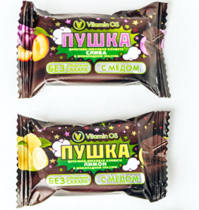
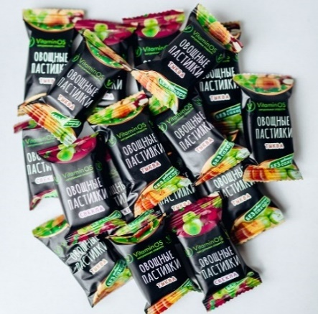
АКЦИЯ ! Кто успел - тот купил! (количество товаров ограничено)
Зефир "Ванильный" (от 29.08.2025) | 3 месяца | 250г | зе-дет-250 |  | 115.00 | 8 | -
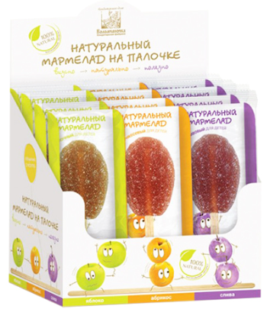
Конфета фруктово-ореховая с мёдом Ассорти (абрикос, лимон, яблоко,вишня, слива) 400г (от 17.06.2025) | 8 месяцев | 400г | ко-фрас-400 |  | 230.00 | 9 | -
Конфета фруктово-ореховая с мёдом Ассорти в глазури (абрикос, лимон, яблоко,вишня, слива) 400г (от 15.05.2025) | 8 месяцев | 400г | ко-фраг-400 |  | 230.00 | 9 | -
Мармелад натуральный на палочке ассорти (яблоко, абрикос, слива) Шоу-бокс, 420г (12х35шт в боксе) (от 26.05.2025) | 5 месяцев | 420г | ма-ас-420 |  | 610.00 | 1 | -
Мармелад пластовой клюквенный (от 24.06.2025) | 5 месяцев | 210г | ма-пк-210 |  | 120.00 | 16 | -
Мармелад пластовой малина-ежевика (от 10.06.2025) | 5 месяцев | 210г | ма-пме-210 |  | 120.00 | 16 | -
Мармелад яблочный натуральный Мишки (от 24.06.2025) | 5 месяцев | 155г | ма-ям-155 |  | 140.00 | 15 | -
Мармелад пластовой яблоко-груша (от 10.06.2025) | 5 месяцев | 210г | ма-пяг-210 |  | 120.00 | 16 | -
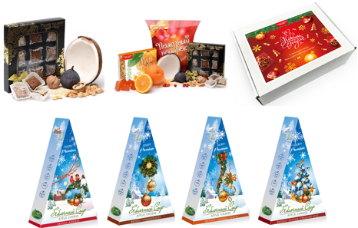
НОВОГОДНЕЕ ПРЕДЛОЖЕНИЕ 2026!
Русские традиции
Полезные конфеты "Ассорти" | 3 месяца | 150г | ко-асс-150 |  | 200.00 | 14 | -
Набор №1 "Полезный подарок" (полезные конфеты Ассорти 150г, натуральный мармелад 160г) | 3 месяца | 310г | наб1-рт-310 |  | 340.00 | 6 | -
Набор 2 "Полезный бокс" (пастила 100г, суфле 150г, мармелад 160г, хрустики 250г, ломтики из пастилы 150г, жеватель. мармелад 60г, смоква 30г-3шт) | 3 месяца | 960г | наб-пб-960 |  | 965.00 | 1 | -
Экопастила
НГ Яблочный сыр с клюквой | 12 месяцев | 120г | нг-яс-клю-120 |  | 254.00 | 20 | -
НГ Яблочный сыр с грецким орехом | 12 месяцев | 120г | нг-яс-грор-120 |  | 254.00 | 20 | -
НГ Яблочный сыр с корицей и курагой | 12 месяцев | 120г | нг-яс-кк-120 |  | 254.00 | 20 | -
НГ Яблочный сыр с корицей и грецким орехом | 12 месяцев | 120г | нг-яс-кгр-120 |  | 254.00 | 20 | -
Коломчаночка НГ
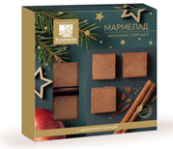
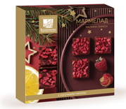
Мармелад фруктовый Яблочный с корицей | 3 месяца | 110г | нг-ма-як-110 |  | 161.00 | 12 | -
Мармелад фруктовый малина-лимон | 3 месяца | 110г | нг-ма-мл-110 |  | 161.00 | 12 | -
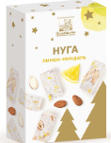
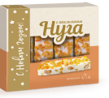
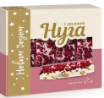
Мармелад фруктовый Черная смородина | 3 месяца | 110г | нг-ма-мс-110 |  | 161.00 | 9 | -
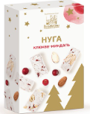
Мармелад яблочн. натур. Мишки (НГ упаковка) | 3 месяца | 155г | нг-мм-155 |  | 188.00 | 15 | -
Нуга клюква-миндаль | 6 месяцев | 80г | нг-ну-км-80 |  | 132.00 | 12 | -
Нуга лимон-миндаль | 6 месяцев | 80г | нг-ну-лм-80 |  | 132.00 | 12 | -
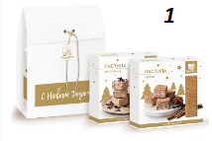
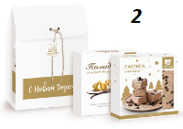
Нуга с апельсином | 6 месяцев | 140г | нг-ну-ап-140 |  | 214.00 | 8 | -
Нуга с малиной | 6 месяцев | 140г | нг-ну-мал-140 |  | 214.00 | 8 | -
Пастила безе-лимон | 2 месяца | 150г | нг-па-бл-150 |  | 182.00 | 12 | -
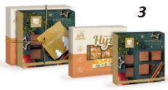
Пастила шоколадная с малиной | 2 месяца | 150г | нг-па-шм-150 |  | 182.00 | 12 | -
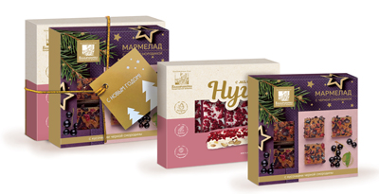
Новогодний набор 1 (пастила пряная, пастила шоколадная) | 2 месяца | 300г | наб-1-300 |  | 436.00 | 6 | -
Новогодний набор 2 (пастила шоколадная, помадка молочно ванильная) | 2 месяца | 300г | наб-2-300 |  | 436.00 | 6 | -
Новогодний набор 3 (нуга с апельсином, мармелад яблочный с корицей) | 5 месяцев | 250г | наб-3-250 |  | 436.00 | 4 | -
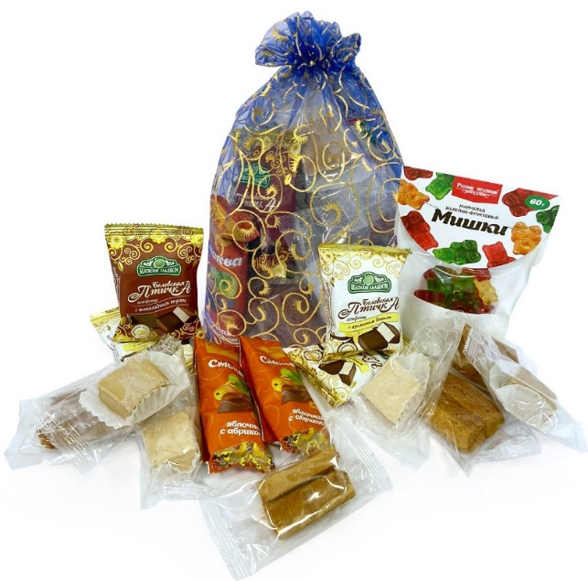
Новогодний набор 5 (нуга с малиной, мармелад с черной смородиной) | 5 месяцев | 250г | наб-5-250 |  | 436.00 | 4 | -
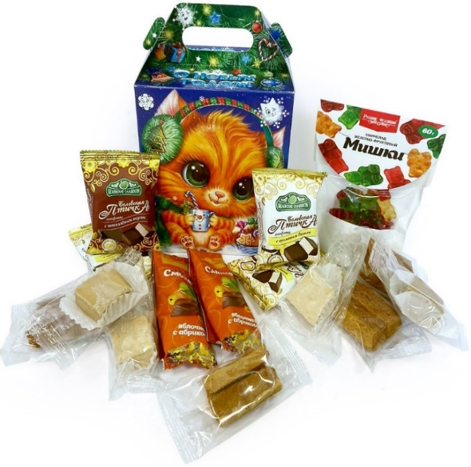
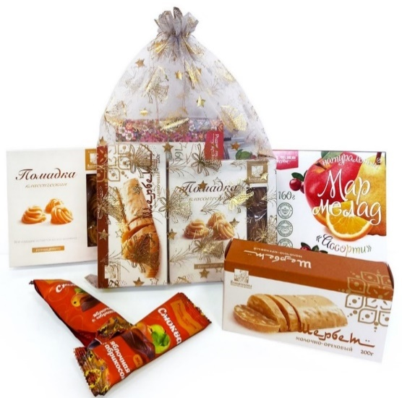
Сборные подарки НГ
Детский подарок "Котёнок/Зайка" (натуральный мармелад жевательный 60г, конфеты Белевская птичка - 4 шт, пастила ломтиками - 4 шт, суфле без сахара - 4 шт, смоква - 2 шт) | 3 месяца | 330г | наб-кз-330 |  | 352.00 |  | -
Детский подарок "Мешочек добра" (натуральный мармелад жевательный 60г, конфеты Белевская птичка - 4 шт, пастила ломтиками - 4 шт, суфле без сахара - 4 шт, смоква - 2 шт) цвета мешочков в ассортименте! | 3 месяца | 330г | наб-мд-313 |  | 337.00 |  | -
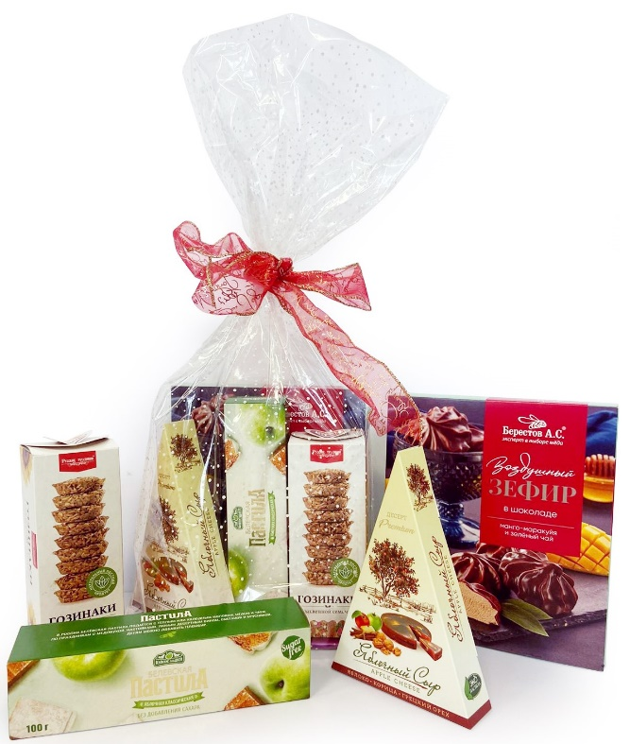
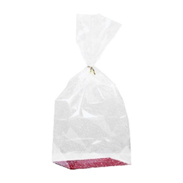
Новогодний подарок "Сказачное настроение" (помадка классиечская - 165г, шербет молочно-ореховый - 200г, натуральный мармелад - 160г, смоква - 2 шт, 60г) цвета мешочков в ассортименте! | 3 месяца | 585г | нп-сч-585 |  | 596.00 |  | -
Новогодний подарок "Новогоднее Чудо" (зефир в шоколаде - 155г, гозинаки - 210г, яблочный сыр - 120г, белевская пастила бс - 100г) | 4 месяца | 585г | нп-нч-585 |  | 713.00 |  | -
Мешочек 20х30 |  | 1г | меш-30-20 |  | 10.00 |  | -
Мешочек 25*35 |  | 1г | меш-35-25 |  | 17.00 |  | -
Пакет на жестком дне 14*22*70 (цвета в ассортименте) |  | 20г | пакет |  | 60.00 |  | -
Бант шар голография 30*110 (цвета в ассортименте) |  | 2г | бант |  | 25.00 |  | -
Русские традиции |  |  |  |  |  |  |  | 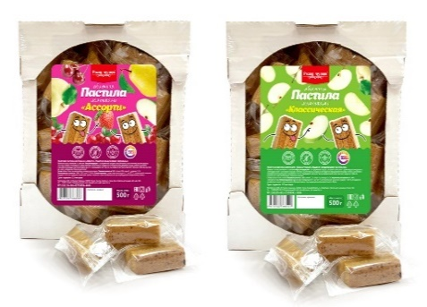 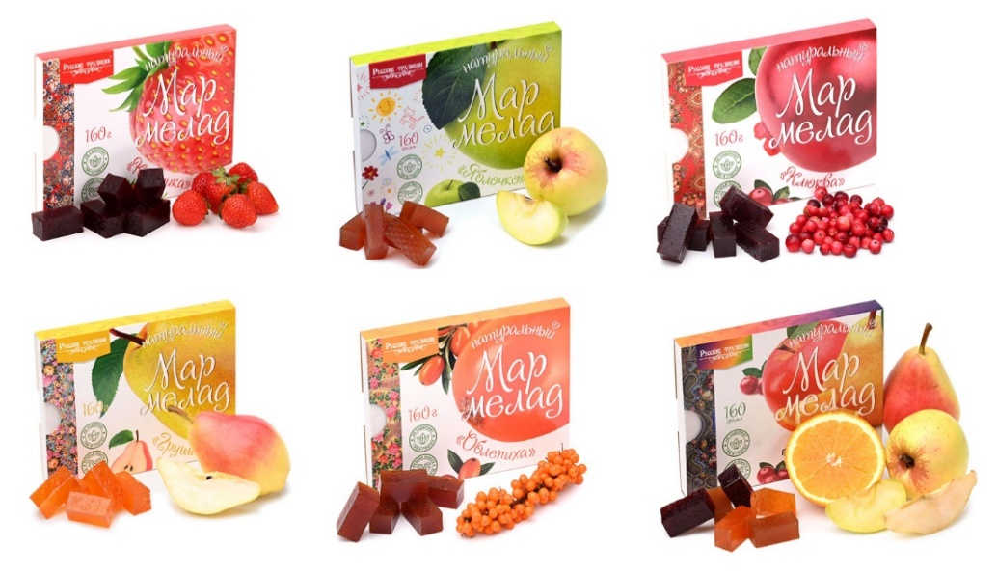 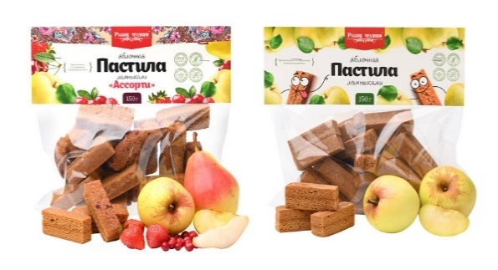 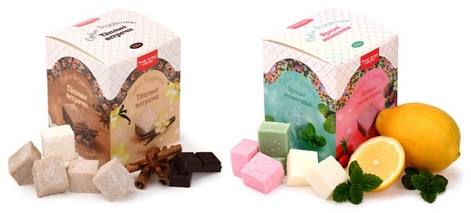 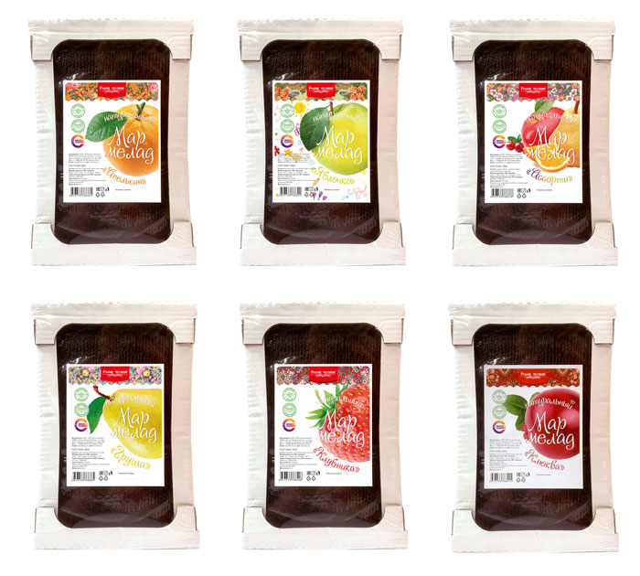 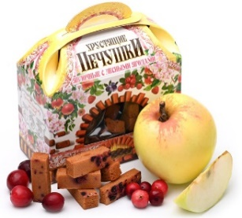 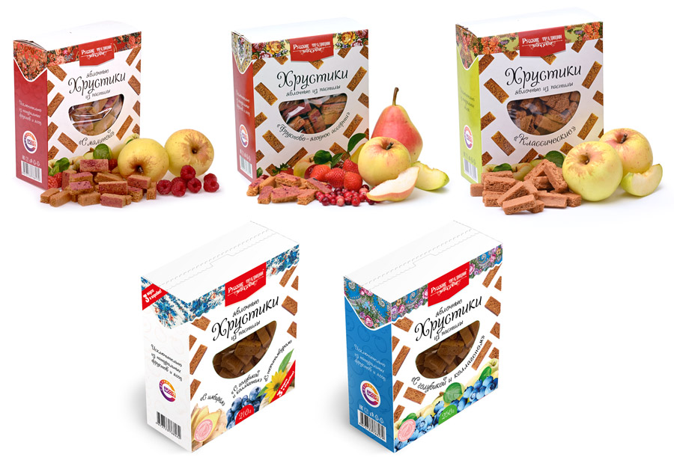 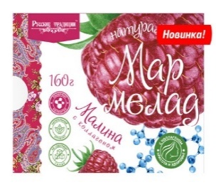 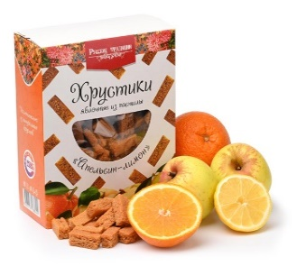
ЯБЛОЧНАЯ ПАСТИЛА
Детская пастила ломтиками (Яблочные) | 12 месяцев | 150г | рт-дл-150 |  | 150.00 | 15 | -
Пастила ломтиками Ассорти (Яблоко, клюква, вишня, клубника) | 12 месяцев | 150г | рт-ал-150 |  | 150.00 | 15 | -
Яблочная пастила ломтиками | 12 месяцев | 70г | рт-ял-70 |  | 84.00 | 20 | -
Яблочная пастила ломтиками | 12 месяцев | 500г | рт-ял-500 |  | 480.00 | 20 | -
Яблочная пастила ломтиками Ассорти | 12 месяцев | 500г | рт-ал-500 |  | 480.00 | 20 | -
ЯБЛОЧНЫЕ ХРУСТИКИ ИЗ ПАСТИЛЫ
Хрустики Без сахара | 6 месяцев | 70г | хррт-клас-70 |  | 99.00 | 20 | -
Хрустики с Малиной Без сахара | 6 месяцев | 70г | хррт-мал-70 |  | 99.00 | 20 | -
Хрустики Апельсин-Лимон Без сахара | 6 месяцев | 70г | хррт-апли-70 |  | 99.00 | 20 | -
Хрустики Фруктово-Ягодное Ассорти Без сахара | 6 месяцев | 70г | хррт-фрас-70 |  | 99.00 | 20 | -
Хрустики Голубика с Коллагеном без сахара | 6 месяцев | 70г | хррт-гк-70 |  | 99.00 | 20 | -
Хрустики с Сосновой шишкой без сахара | 6 месяцев | 70г | хррт-сш-70 |  | 99.00 | 20 | -
Хрустики Без сахара (коробка) | 6 месяцев | 250г | хррт-клас-250 |  | 282.00 | 14 | -
Хрустики Фруктово-Ягодное Ассорти без сахара (коробка) | 6 месяцев | 250г | хррт-фрас-250 |  | 282.00 | 14 | -
Хрустики яблочные из пастилы Апельсин-лимон без сахара (коробка) | 6 месяцев | 250г | хррт-апли-250 |  | 282.00 | 14 | -
Хрустики Малина без сахара (коробка) | 6 месяцев | 250г | хррт-мал-250 |  | 282.00 | 14 | -
Хрустики Голубика с Коллагеном без сахара (коробка) | 6 месяцев | 250г | хррт-гк-250 |  | 282.00 | 14 | -
Хрустики Набор из 3-х "Красота и здоровье" без сахара (Имбирь, топинамбур, голубика с коллагеном) | 6 месяцев | 210г | хррт-наб-210 |  | 282.00 | 14 | -
Яблочные хрустики из пастилы Без сахара (пакет) | 6 месяцев | 250г | хп-бс-250 |  | 260.00 | 12 | -
Яблочные хрустики из пастилы с Клюквой (пакет) | 6 месяцев | 250г | хп-клю-250 |  | 260.00 | 12 | -
Яблочные хрустики из пастилы Без сахара (пакет) | 6 месяцев | 500г | хп-бс-500 |  | 506.00 | 10 | -
Яблочные хрустики из пастилы Ассорти Без сахара (пакет) | 6 месяцев | 500г | хп-асс-бс-500 |  | 506.00 | 10 | -
Яблочные хрустики из пастилы с Клюквой (пакет) | 6 месяцев | 500г | хп-клю-500 |  | 485.00 | 10 | -
Яблочные хрустики из пастилы с Клубникой (пакет) | 6 месяцев | 500г | хп-клу-500 |  | 485.00 | 10 | -
Яблочные хрустики из пастилы Лесные ягоды | 6 месяцев | 50г | хп-асс-50 |  | 79.00 | 18 | -
ВОЗДУШНОЕ СУФЛЕ
Суфле без сахара "Тёплые встречи" (ваниль, шоколад, корица) | 6 месяцев | 150г | вс-тв-150 |  | 127.00 | 18 | -
Суфле без сахара "Яркие моменты" (земляника, мята, лимон) | 6 месяцев | 150г | вс-ям-150 |  | 127.00 | 18 | -
МАРМЕЛАД НАТУРАЛЬНЫЙ
Мармелад натуральный Ассорти без сахара | 4 месяца | 160г | рт-ма-160 |  | 150.00 | 15 | -
Мармелад натуральный Детский яблочный без сахара | 4 месяца | 160г | рт-де-160 |  | 150.00 | 15 | -
Мармелад натуральный Апельсин без сахара | 4 месяца | 160г | рт-ма-160 |  | 150.00 | 15 | -
Мармелад натуральный Малина с коллагеном без сахара | 4 месяца | 160г | рт-ммк-160 |  | 175.00 | 15 | -
Мармелад натуральный Клубника без сахара | 4 месяца | 160г | рт-мклуб-160 |  | 150.00 | 15 | -
Мармелад натуральный с кусочками Груши без сахара | 4 месяца | 160г | рт-мг-160 |  | 150.00 | 15 | -
Мармелад натуральный с кусочками Клюквы без сахара | 4 месяца | 160г | рт-мкл-160 |  | 162.00 | 15 | -
Весовой натуральный мармелад Ассорти без сахара (1кг=4 кусочка по 250г) | 4 месяца | 1000г | рт-асс-кг |  | 690.00 | 8 | -
Весовой натуральный мармелад Груша без сахара (1кг=4 кусочка по 250г) | 4 месяца | 1000г | рт-мг-кг |  | 690.00 | 8 | -
Весовой натуральный мармелад Клубника без сахара (1кг=4 кусочка по 250г) | 4 месяца | 1000г | рт-мклу-кг |  | 690.00 | 8 | -
Весовой натуральный мармелад Апельсин без сахара (1кг=4 кусочка по 250г) | 4 месяца | 1000г | рт-ма-кг |  | 690.00 | 8 | -
Весовой натуральный мармелад Клюква без сахара (1кг=4 кусочка по 250г) | 4 месяца | 1000г | рт-мкл-кг |  | 690.00 | 8 | -
Весовой натуральный мармелад яблочный Детский без сахара (1кг=4 кусочка по 250г) | 4 месяца | 1000г | рт-де-кг |  | 575.00 | 8 | -
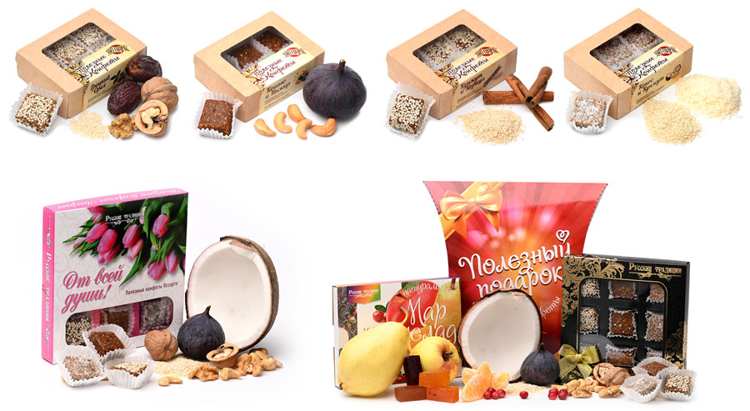
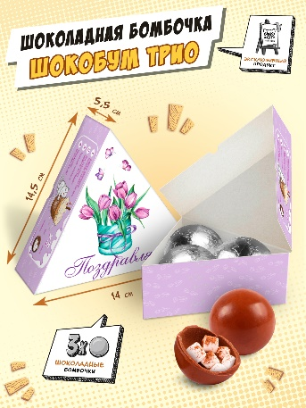
ПОЛЕЗНЫЕ КОНФЕТЫ , ШОКОЛАДНЫЕ БОМБОЧКИ
Набор шоколадных бомбочек | 9 месяцев | 90г | чк-нб-90 |  | 230.00 | 1 | -
Полезные конфеты Кокос-кунжут | 3 месяца | 100г | ко-кок-100 |  | 140.00 | 16 | -
Полезные конфеты Кунжут-корица | 3 месяца | 100г | ко-кун-100 |  | 140.00 | 16 | -
Полезные конфеты Инжир-кешью | 3 месяца | 100г | ко-инж-100 |  | 160.00 | 16 | -
Полезные конфеты Грецкий орех | 3 месяца | 100г | ко-гре-100 |  | 160.00 | 16 | -
Полезные конфеты Трюфель с арахисом | 3 месяца | 100г | ко-трю-ар-100 |  | 160.00 | 16 | -
Полезные конфеты Ассорти "От всей души" (Праздничная упаковка) | 3 месяца | 150г | ко-цве-150 |  | 200.00 | 14 | -
Полезные конфеты Ассорти "От всей души" | 3 месяца | 150г | ко-асс-150 |  | 200.00 | 14 | -
Набор №1 "Полезный подарок" 310г (6шт/кор) | 3 месяца | 310г | наб1-рт-310 |  | 340.00 | 6 | -
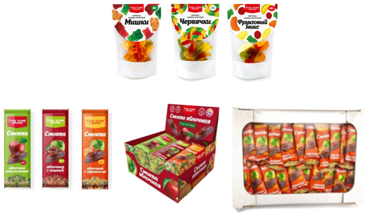
ЖЕВАТЕЛЬНЫЙ МАРМЕЛАД
Натуральный мармелад жевательный Мишки | 1 год | 60г | жм-миш-60 |  | 60.00 | 20 | -
Натуральный мармелад жевательный Фрукты | 1 год | 60г | жм-фру-60 |  | 60.00 | 20 | -
Натуральный мармелад жевательный Червячки | 1 год | 60г | жм-чер-60 |  | 60.00 | 20 | -
ТРАДИЦИОННАЯ СМОКВА
Смоква Яблоко без сахара. Шоу-бокс 15 шт. | 6 месяцев | 450г | рт-смяб-450 |  | 595.00 | 60 | -
Смоква Абрикос без сахара. Шоу-бокс 15 шт. | 6 месяцев | 450г | рт-смаб-450 |  | 595.00 | 60 | -
Смоква Ассорти (яблоко,вишня,абрикос) без сахара 600 г (телевизор) | 6 месяцев | 600г | рт-смас-600 |  | 730.00 | 1 | -
Смоква Абрикос без сахара 600 г (телевизор), | 6 месяцев | 600г | рт-смаб-600 |  | 730.00 | 1 | -
Смоква Вишня без сахара 600 г (телевизор) | 6 месяцев | 600г | рт-смви-600 |  | 730.00 | 1 | -
Смоква Яблоко без сахара 600 г (телевизор) | 6 месяцев | 600г | рт-смяб-600 |  | 730.00 | 1 | -
Смоква Вишня без сахара. Шоу-бокс 15 шт. | 6 месяцев | 450г | рт-смви-450 |  | 595.00 | 60 | -
Смоква Ассорти без сахара (яблоко, вишня, абрикос). Шоу-бокс 15 шт. | 6 месяцев | 450г | рт-смас-450 |  | 595.00 | 60 | -
ИП Берестов А.С.
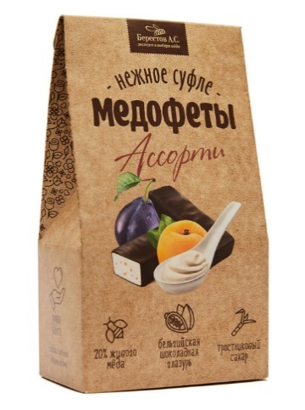
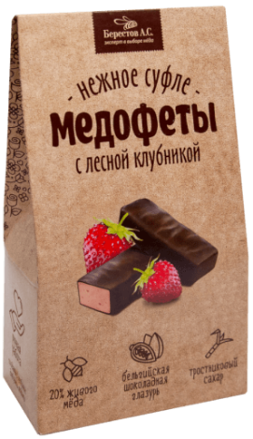
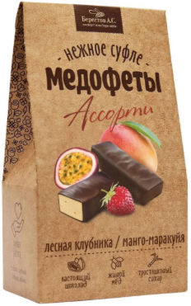
Пастила "Маленькие радости" с клубникой, бананом и мёдом НОВИНКА | 4 месяца | 95г | б-мр-клу-95 |  | 88.00 | 10 | -
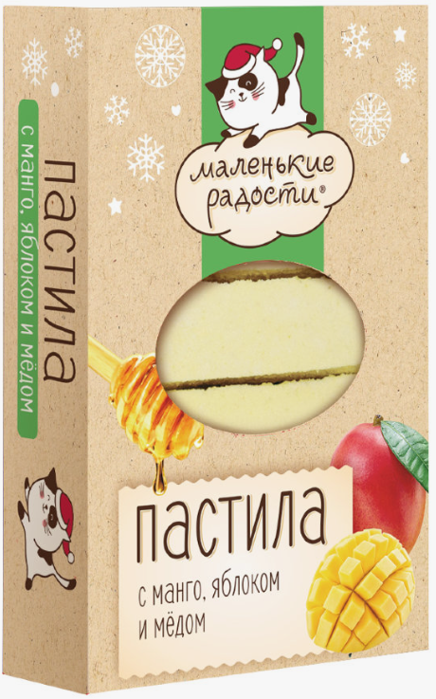
Пастила "Маленькие радости" с манго, яблоком и медом НОВИНКА | 4 месяца | 95г | б-мр-ман-95 |  | 88.00 | 10 | -
Пастила "Маленькие радости" с черешней и медом НОВИНКА | 4 месяца | 95г | б-мр-чер-95 |  | 88.00 | 10 | -
Зефир манго-маракуйя НОВИНКА | 4 месяца | 140г | б-зм-140 |  | 140.00 | 10 | -
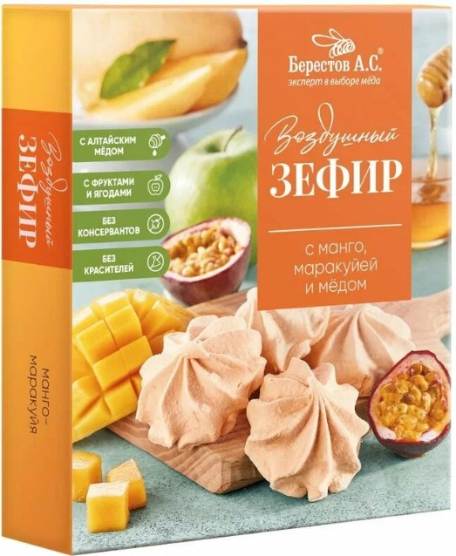
Медофеты суфле ассорти йогурт/курага/чернослив/мёд в шоколаде НОВИНКА | 6 месяцев | 150г | мед-асс-150 |  | 182.00 | 10 | -
Медофеты суфле с лесной клубникой в шоколаде НОВИНКА | 6 месяцев | 150г | мед-лес-150 |  | 182.00 | 10 | -
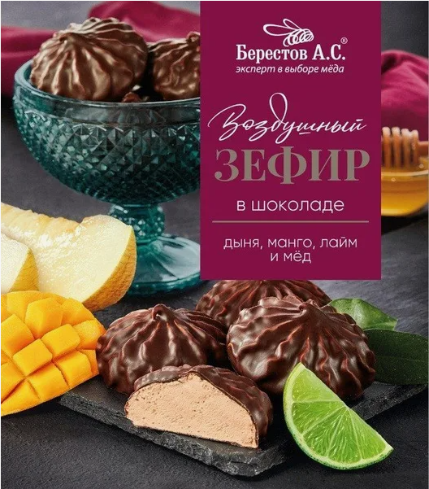
Медофеты суфле ассорти манго маракуйя/лесная клубника НОВИНКА | 6 месяцев | 150г | мед-манго-150 |  | 190.00 | 10 | -
Зефир в шоколаде Манго-маракуйя и зелёный чай | 4 месяца | 155г | б-зшм-155 |  | 168.00 | 10 | -
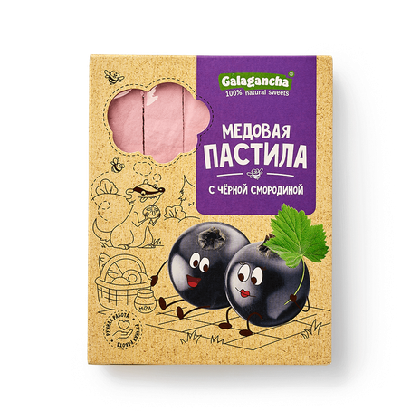
Зефир в шоколаде с Грейпфрутом, белой смородиной и алоэ | 4 месяца | 155г | б-зшг-155 |  | 168.00 | 10 | -
Зефир в шоколаде с дыней, манго, лаймом | 4 месяца | 155г | б-зшд-155 |  | 168.00 | 10 | -
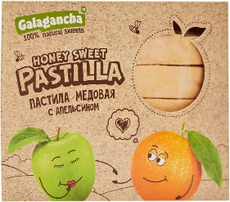
Пастила медовая с Черной смородиной НОВИНКА | 4 месяца | 95г | б-смор-190 |  | 75.00 | 8 | -
Пастила медовая с Таежными ягодами | 4 месяца | 190г | б-пт-190 |  | 140.00 | 10 | -
Пастила медовая с Апельсином | 4 месяца | 190г | б-па-190 |  | 140.00 | 10 | -
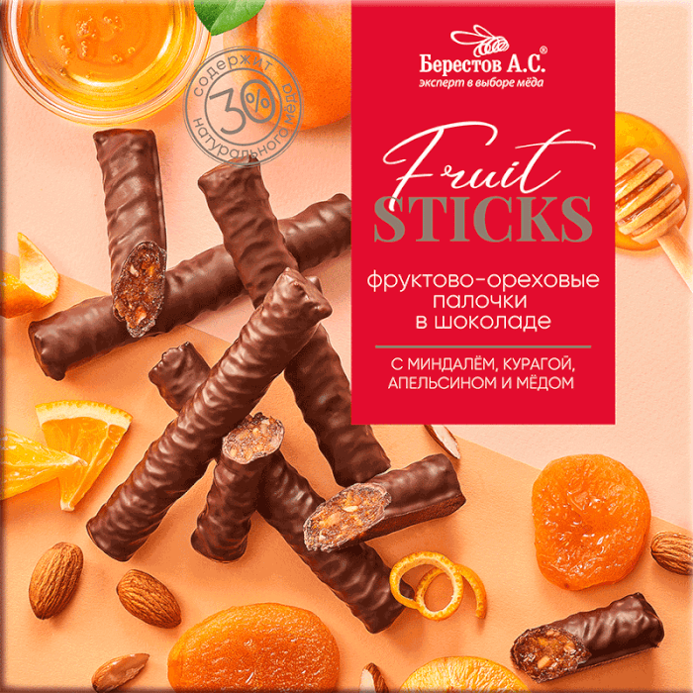
Фруктово-ореховые палочки с Курагой и миндалем, КРАФТ НОВИНКА | 6 месяцев | 175г | б-фкм-крафт-175 |  | 312.00 | 12 | -
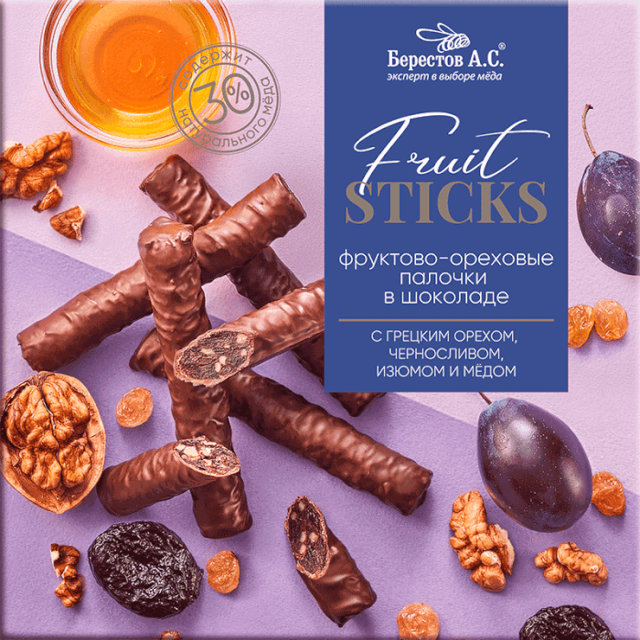
Фруктово-ореховые палочки с Курагой и миндалем | 6 месяцев | 175г | б-фкм-175 |  | 334.00 | 12 | -
Фруктово-ореховые палочки с Черносливом и грецким орехом, КРАФТ НОВИНКА | 6 месяцев | 175г | б-фкч-крафт-175 |  | 312.00 | 12 | -
Фруктово-ореховые палочки с Черносливом и грецким орехом | 6 месяцев | 175г | б-фкч-175 |  | 334.00 | 12 | -
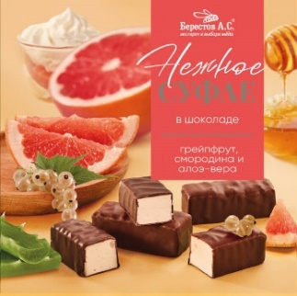
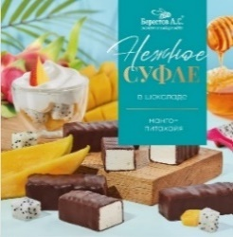
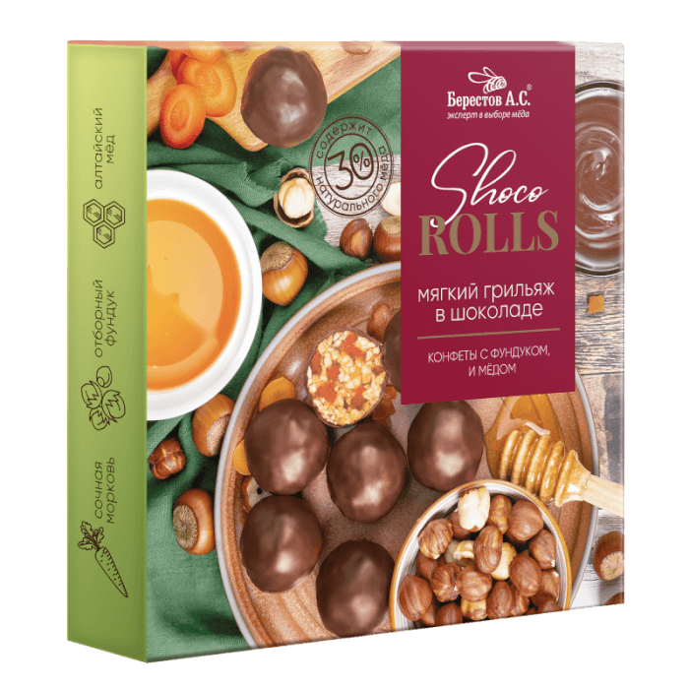
Мягкий грильяж с Арахисом, изюмом, цукатами апельсина и медом | 8 месяцев | 135г | б-мга-135 |  | 253.00 | 6 | -
Мягкий грильяж с Фундуком, цукатами моркови и медом | 8 месяцев | 135г | б-мгф-135 |  | 350.00 | 6 | -
Нежное суфле Ассорти манго-маракуйя/с лесной клубникой | 6 месяцев | 155г | б-нса-155 |  | 220.00 | 6 | -
Нежное суфле грейпфрут/белая смородина/алоэ-вера | 6 месяцев | 155г | б-нсг-155 |  | 204.00 | 6 | -
Нежное суфле Манго-питахайя | 6 месяцев | 155г | б-нсм-155 |  | 204.00 | 6 | -
Вастеэко |  |  |  |  |  |  |  | 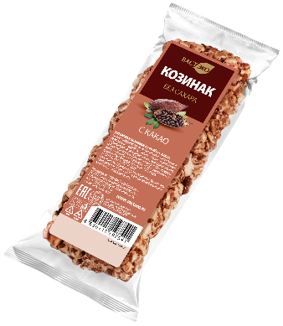 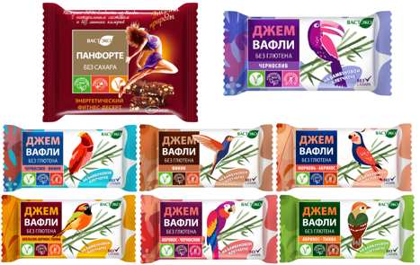 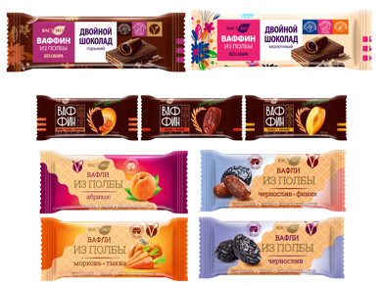
Энергетический фитнес-десерт. Панфорте, Без сахара, 0,200г (25г х 8шт) НОВИНКА | 14 месяцев | 200г | пан-фит-200 |  | 260.00 | 1 | -
Вафли. Безглютеновые. Чернослив без сахара, 21г/10шт НОВИНКА | 12 месяцев | 210г | вафбг-че-210 |  | 304.00 | 1 | -
Вафли. Безглютеновые. Чернослив-Финик без сахара, 21г/10шт НОВИНКА | 12 месяцев | 210г | вафбг-чефин-210 |  | 304.00 | 1 | -
Вафли. Безглютеновые. Финик без сахара, 21г/10шт НОВИНКА | 12 месяцев | 210г | вафбг-фин-210 |  | 304.00 | 1 | -
Вафли. Безглютеновые. Морковь-Абрикос без сахара, 21г/10шт НОВИНКА | 12 месяцев | 210г | вафбг-моаб-210 |  | 304.00 | 1 | -
Вафли. Безглютеновые. Апельсин-Абрикос-Тыква без сахара, 21г/10шт НОВИНКА | 12 месяцев | 210г | вафбг-аат-210 |  | 304.00 | 1 | -
Вафли. Безглютеновые. Абрикос-Чернослив без сахара, 21г/10шт НОВИНКА | 12 месяцев | 210г | вафбг-абче-210 |  | 304.00 | 1 | -
Вафли. Безглютеновые. Абрикос-Тыква без сахара, 21г/10шт НОВИНКА | 12 месяцев | 210г | вафбг-абты-210 |  | 304.00 | 1 | -
Воздушный рис в молочном шоколаде без сахара, 7шт/25г | 14 месяцев | 175г | рис-мол-175 |  | 378.00 | 1 | -
Десерт Воздушная полба в Горьком шоколаде без сахара, 7шт/21г | 14 месяцев | 147г | пол-гор-147 |  | 356.00 | 1 | -
Десерт Воздушная полба в Молочном шоколаде без сахара, 7шт/21г | 14 месяцев | 147г | пол-мол-147 |  | 261.00 | 1 | -
Козинак Гранола из полбы без сахара "Клюква", 9шт/25г | 12 месяцев | 225г | гра-клю-225 |  | 270.00 | 1 | -
Козинаки из полбы с Какао, 9шт/20г НОВИНКА | 12 месяцев | 180г | коз-како-270 |  | 219.00 | 1 | -
Козинак из полбы с Сухофруктами на фруктозе, 9шт/30г | 12 месяцев | 270г | коз-пол-270 |  | 270.00 | 1 | -
Козинаки из полбы с Имбирем и шиповником, 9шт/20г | 12 месяцев | 180г | коз-пол-180 |  | 225.00 | 1 | -
Вафли в молочном шоколаде без сахара "Ваффин из полбы двойной шоколад", 12шт/27гр НОВИНКА | 12 месяцев | 324г | ваф-шок2-324 |  | 521.00 | 1 | -
Вафли в горьком шоколаде без сахара "Ваффин из полбы двойной шоколад", 12шт/26гр НОВИНКА | 12 месяцев | 312г | ваф-шокгл2-312 |  | 599.00 | 1 | -
Вафли глазированные без сахара "Ваффин из полбы с Морковью и тыквой", 8шт/50г | 12 месяцев | 400г | ваф-мор-400 |  | 610.00 | 1 | -
Вафли глазированные без сахара "Ваффин из полбы с Фиником", 8шт/50г | 12 месяцев | 400г | ваф-фин-400 |  | 610.00 | 1 | -
Вафли глазированные без сахара "Ваффин из полбы с Абрикосом", 8шт/50г | 12 месяцев | 400г | ваф-абр-400 |  | 610.00 | 1 | -
Вафли из полбы без сахара "Чернослив", 10шт/30г НОВИНКА | 8 месяцев | 300г | ваф-черн-300 |  | 350.00 | 1 | -
Вафли из полбы без сахара "Чернослив и финик", 10шт/30г НОВИНКА | 8 месяцев | 300г | ваф-чернфин-300 |  | 321.00 | 1 | -
Вафли из полбы без сахара "Морковь-тыква", 10шт/30г НОВИНКА | 8 месяцев | 300г | ваф-мор-300 |  | 321.00 | 1 | -
Вафли из полбы без сахара "Абрикос", 10шт/30г НОВИНКА | 8 месяцев | 300г | ваф-абр-300 |  | 321.00 | 1 | -
Вафли из полбы без сахара "Кофе", 5шт/45г | 8 месяцев | 225г | ваф-коф-225 |  | 305.00 | 1 | -
Вафли из полбы без сахара "Орех", 5шт/45г | 8 месяцев | 225г | ваф-ор-225 |  | 305.00 | 1 | -
Вафли из полбы без сахара "Шоколад", 5шт/45г | 8 месяцев | 225г | ваф-шок-225 |  | 305.00 | 1 | -
Шоколадно-ореховая паста без сахара "Пралине с полбой" | 12 месяцев | 380г | пас-пра-380 |  | 297.00 | 6 | -
Шоколадно-ореховая паста без сахара "Молочный шоколад с маслом ГХИ" | 12 месяцев | 380г | пас-шок-380 |  | 322.00 | 6 | -
КФ Кронштадтская
Зефир "Зефирное облачко" со вкусом мандарина, пломбира, шоколада, ч/смородины | 6 месяцев | 250г | зе-обл-250 |  | 192.00 | 9 | -
Зефир "Зефиркино счастье "Ассорти" (шоколадно-сливочный, клубничный -сливочный, клубнично-банановый) | 6 месяцев | 500г | зе-сча-500 |  | 247.00 | 1 | -
Зефир "Французский десерт" (апельсин, яблоко, черника, клубника) | 6 месяцев | 500г | зе-фра-500 |  | 247.00 | 1 | -
Коломчаночка АКЦИЯ! |  |  |  |  |  |  |  | 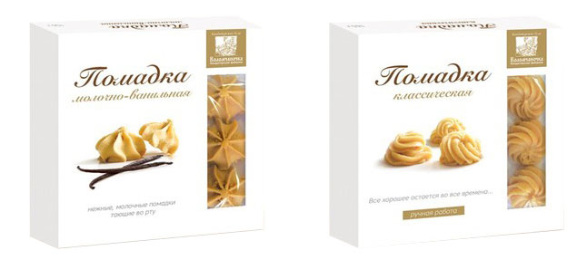 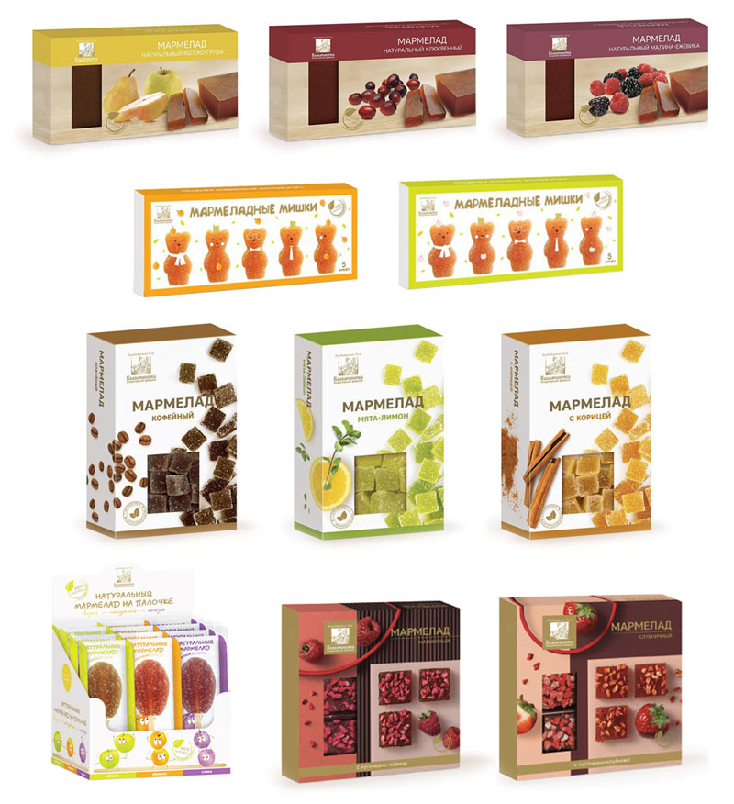 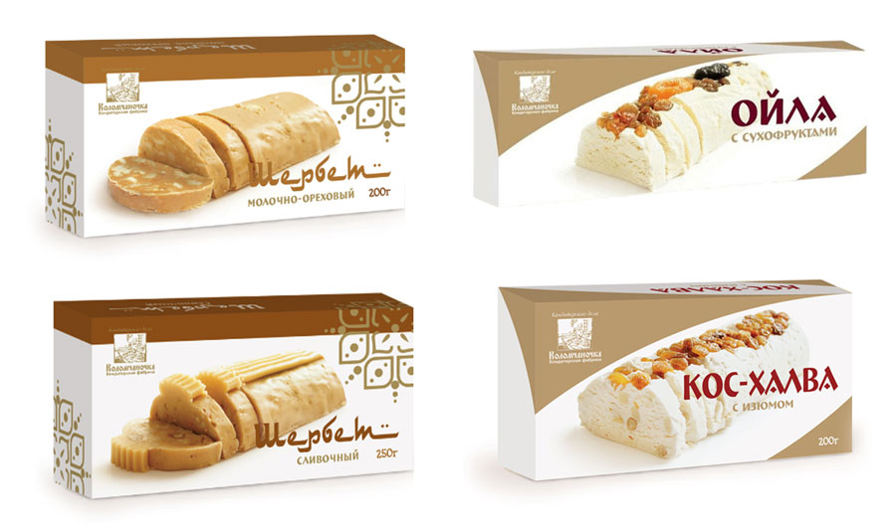
ПАСТИЛА КОЛОМЧАНОЧКА
Пастила кофейная НОВИНКА | 3 месяца | 150г | па-ко-150 |  | 170.00 | 12 | -
Пастила шоколадная НОВИНКА | 3 месяца | 150г | нг-па-шо-150 |  | 170.00 | 12 | -
Пастила А+С+Е НОВИНКА | 3 месяца | 90г | па-асе-90 |  | 129.00 | 12 | -
Пастила гранат НОВИНКА | 3 месяца | 90г | па-гранат-90 |  | 129.00 | 12 | -
Пастила клубника-ананас | 3 месяца | 135г | па-ка-135 |  | 157.00 | 12 | -
Пастила малина-лимон | 3 месяца | 135г | па-мл-135 |  | 157.00 | 12 | -
Пастила с апельсиновой корочкой | 3 месяца | 205г | па-ак-205 |  | 213.00 | 12 | -
Пастила лаванда-черника | 3 месяца | 135г | па-чер-135 |  | 157.00 | 12 | -
Пастила с лепестками роз | 3 месяца | 135г | па-ср-135 |  | 157.00 | 12 | -
ЗЕФИР КОЛОМЧАНОЧКА
Зефир с карамелью НОВИНКА | 3 месяца | 180г | зе-карам-180 |  | 211.00 | 9 | -
Зефир с кокосом | 3 месяца | 180г | зе-кок-180 |  | 211.00 | 9 | -
Зефир с клубникой | 3 месяца | 180г | зе-клу-180 |  | 211.00 | 9 | -
ПОМАДКА КОЛОМЧАНОЧКА
Классическая помадка | 3 месяца | 165г | по-кл-165 |  | 167.00 | 12 | -
Молочно-ванильная помадка | 3 месяца | 150г | по-мв-150 |  | 160.00 | 12 | -
ЩЕРБЕТ КОЛОМЧАНОЧКА
Щербет молочно-ореховый | 3 месяца | 200г | ще-мо-200 |  | 160.00 | 8 | -
Щербет сливочный | 3 месяца | 250г | ще-сл-250 |  | 162.00 | 8 | -
Ойла с сухофруктами | 3 месяца | 200г | ой-су-200 |  | 133.00 | 8 | -
Кос-халва с изюмом | 3 месяца | 200г | кх-из-200 |  | 133.00 | 8 | -
НУГА КОЛОМЧАНОЧКА
Нуга клюква-миндаль | 6 месяцев | 90г | ну-км-90 |  | 119.00 | 12 | -
Нуга лимон-миндаль | 6 месяцев | 90г | ну-лм-90 |  | 119.00 | 12 | -
МАРМЕЛАД КОЛОМЧАНОЧКА
Мармелад фруктовый Абрикосовый НОВИНКА | 5 месяцев | 120г | марм-фрабр-120 |  | 141.00 | 15 | -
Мармеладные мишки яблочный мармелад | 5 месяцев | 155г | ма-ям-155 |  | 178.00 | 15 | -
...

